关系图
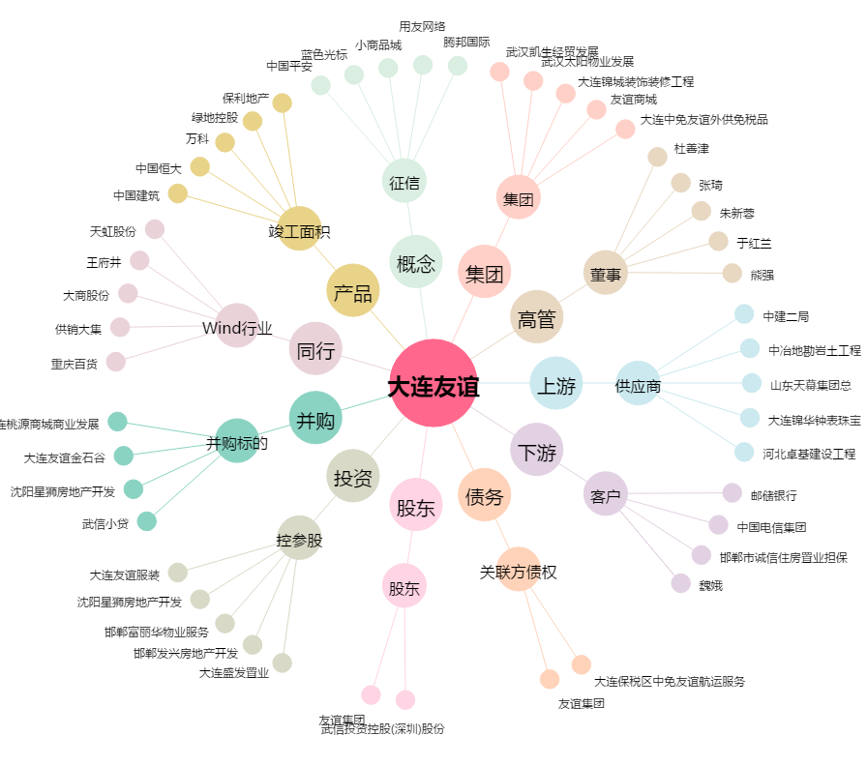
大连友谊[000679.SZ] - 关系概览图

